方案规格-eSight（new）
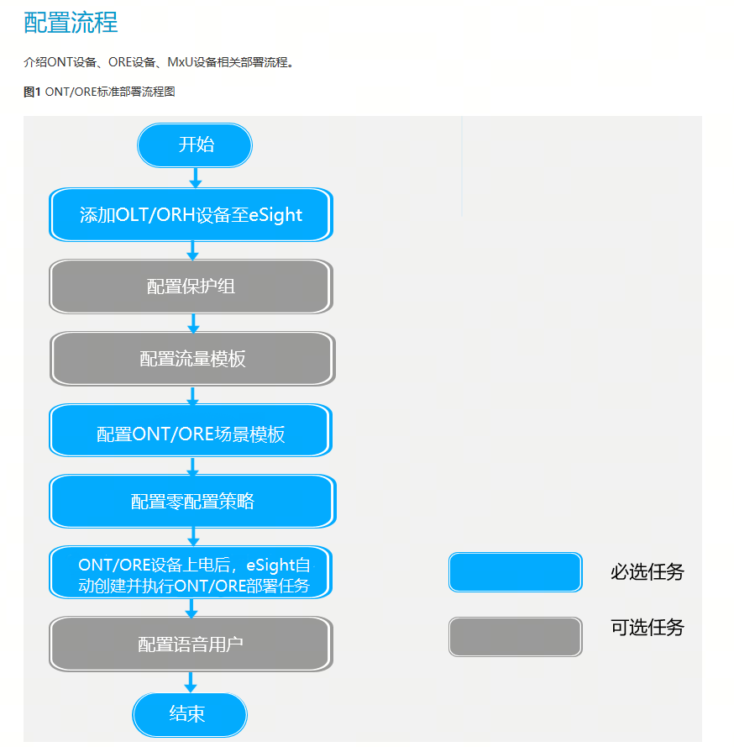
 |  |  | 价值说明： 全网状态实时监控，用户可以实时了解PON网络的组网情况，各个节点的状态。 高效运维，在网络出现故障时进行故障快速定位和恢复，提升运维效率，降低运营成本。 高效部署，支持批量ONU/ORE自动业务配置，无需人员到场进行软件调测。提高设备部署和业务发放效率，降低建网的部署成本。
对应价值 | 一级规格 | 二级规格 | 三级规格 | 四级规格 | 下一级规格 |  |  | 锐捷功能 |  | 用户任务
 | PON 管理 | PON设备管理 | 添加PON设备 | 支持纳管协议 | SNMP/NETCONF |  |  | SNMP/NETCONF/CWMP/SSH
 |  |  |  | 支持添加单个OLT |  |  |  | 纳管主机
 |  |  | 管理OLT设备（OLT列表视图）
 |  |  |  | 添加OLT设备 | 常规管理设备功能
 |  |  |  | 资产信息管理 | 修改设备资产信息，如：维护单位、资产编号、维护人员等。 |  |  | NA
 |  |  |  | 同步设备信息 | OLT/ORH的机框、单板、端口、路由配置及其下挂ONU/ORE信息同步到eSight。 |  |  | Y
 |  |  |  | 删除设备 |  |  |  | Y
 |  |  |  | 定位到拓扑 |  |  |  | N
 |  |  |  | 移动设备 | 25.0新增 将设备移动到目标子网下 |  |  | ?
 |  |  |  | 修改netconf参数 |  |  |  | Y
 |  |  |  | 一键验收 | 单击“一键验收”按钮，支持导出设备验收报告，导出附件为Word格式。验收报告的内容包括：总体结论、设备清单、OLT/ORH 列表、ONU/ORE接收光功率检测、OLT/ORH接收ONU/ORE光功率检测、告警列表（紧急、重要）、保护组配置等信息。 | 验收功能缺失 |  | ?
 |  | 网元管理器 | OLT/ORH网元管理器（单个OLT视图） | 资源概览 |  |  |  | ?
 |  |  |  | 同步 | 将设备配置同步至eSight |  |  | Y
 |  |  |  | 修改设备ESN |  |  |  | N
 |  |  |  | 修改设备信息 | 修改设备名称
 |  |  |  | STeInet
 |  |  |  | 以太口管理
 |  |  |  |  | VLAN操作：缺省VLAN ◾对于“网络角色”为“上行”的以太口，单击“操作”列的，可配置以太口VLAN信息。 单击“绑定VLAN”，可为以太口绑定VLAN。 勾选目标VLAN，单击“解绑”，可批量解绑VLAN。 单击“操作”列的可解绑该VLAN。 单击“透传业务承载VLAN”，可配置透传业务承载VLAN和TLS-VLAN。
 |  |  |  | PON口管理
 |  |  |  |  | 开启/关闭自动发现
 |  |  |  |  | 激活/去激活 |  |  | NA
 |  |  |  |  | 切换Flex工作模式
 |  |  |  |  | 检测并隔离流氓ONU/ORE
 |  |  |  |  | 修改PON口别名
 |  |  |  |  | 修改PON口功能：配置PON口支持ONU的最大距离和最小距离；最大距离-最小距离<40km
 |  |  |  |  | 长链式组网拓扑 | 支持查询PON口下的ONU的距离以及ORU设备 |  | NA
 |  |  |  |  | 带宽配置 | 配置PON口的上行带宽能力和下行带宽能力
 |  |  |  |  | 批量配置带宽预分配/ONT上线阈值 | 1. 带宽预分配 2. ONU上线阈值
 |  |  |  | ONU/ORE管理 | 查看ONU/ORE设备详情
 |  |  |  |  | 修改别名
 |  |  |  |  | 绑定模板
 |  |  |  |  | 共享带宽检测配置 | 勾选需要配置的ONU，单击“共享带宽检测配置”，可配置共享带宽检测开关及共享带宽检测周期。
 |  |  |  |  | 激活/去激活 |  |  | PON黑名单功能
 |  |  |  |  | 恢复出厂设置
 |  |  |  |  | 重启
 |  |  |  | 设备自动发现管理 | 查看自动发现的ONU/ORE
 |  |  |  | 业务流管理 | 查看业务相关信息
 |  |  |  |  | 开启双发选收模式（基于业务流配置） | Type C双发选收功能通过主备链路同时转发数据流规避了主备倒换时的业务中断，实现Type C组网保护倒换时零丢包。 若不需要启用双发选收模式，勾选业务流，单击“关闭双发选收模式”。
 |  |  |  | ONU/ORE以太口管理 | 查看ONU/ORE以太口信息
 |  |  |  |  | 配置缺省VLAN（通过模板配置）
 |  |  |  |  | 查看/创建/修改设备VLAN | 最多配置100个VLAN， b.填写VLAN ID、VLAN描述，选择属性、优先级等信息
 |  |  |  | VLANIF接口 | 创建VLANIF接口和配置IP
 |  |  |  | AC全局管理 | 开启/关闭AC服务 | 1. 启动AC服务，将CAPWAP隧道是能状态下发到设备 2. 单击CAPWAP VLANIF几口对应的图标，可以选择VLANIF将IP下发到设备
 |  |  |  | AP分组管理 | 查看AP分组管理信息
 |  |  |  |  | 创建/修改/射频调优 AP组
 |  |  |  |  | 查看WIFI调优结果
 |  |  |  | AP管理 | 查看AP管理信息
 |  |  |  |  | 修改AP名称
 |  |  |  |  | 调整分组
 |  |  |  |  | 射频管理 | 射频个性化/调优结果显示
 |  |  |  | 终端管理（Wi-Fi管理 > 终端管理） | 查看接入的终端信息
 |  |  |  |  | 终端分布查看 | 基于AP的终端数量和基于AP分组的终端数量统计
 |  |  |  | 无线业务信息 | 查看无线业务
 |  |  |  |  | 导出无线业务
 |  |  |  |  | 同步 - 将OLT的信息同步至esight
 |  |  |  | 专网管理 | 专网信息查看
 |  |  |  |  | 专网修改和删除
 |  |  |  | 聚合组 | 查看聚合组信息
 |  |  |  |  | 创建/删除聚合组 | 选择工作模式、聚合末梢、主端口、添加成员
 |  |  |  | DHCP服务 | 查看DHCP服务信息
 |  |  |  |  | 创建DHCP服务
 |  |  |  |  | 编辑/删除DHCP服务信息
 |  |  |  | ERPS | 查看设备的ERPS信息 | 包括环ID、描述、控制VLAN、保护实例
 |  |  |  |  | 创建\编辑\删除ERPS
 |  |  |  | MSTP | 创建\编辑\删除 MSTP
 |  |  |  | ACL | 创建/删除ACL组
 |  |  |  | ROUTE | 创建/修改/删除路由信息
 |  |  |  | Portal认证 | 查看认证用户、认证报文统计、portal认证的信息
 |  |  |  |  | 配置认证服务器
 |  |  |  |  | 配置端口认证
 |  |  |  | Radius 服务器配置 | radious服务器配置
 |  |  |  | 全局配置 | 自适应带宽配置
 |  |  |  |  | DHCP上下线通知
 |  |  |  |  | RTU分配优先级
 |  |  |  |  | 防ICMP攻击（开关）
 |  |  |  |  | 防IP攻击（开关）
 |  |  |  |  | web远程登陆接口
 |  |  |  |  | portal服务器开关
 |  |  |  | SNMP参数
 |  |  |  | 设置NETCONF协议参数
 |  |  |  | 模板管理 | 展示该OLT/ORH设备的DBA模板、线路模板、业务模板、流量模板、802.1X模板、SNMP模板、数图模板\ACL模板和LLDP模板
 |  |  |  | LCT用户管理 | 重置LCT用户的密码
 |  | 拓扑视图 | OLT/ORH 设备 | 查看设备详情
 |  |  |  | 创建零配置策略
 |  |  |  | STelnet
 |  |  | ONU/ORE设备 | 查看设备详情
 |  |  |  | 更换场景模板
 |  |  |  | 修改别名
 |  |  | 分光器 | 修改别名

 |  | 管理ONU设备 | ONU资源管理(ONU列表视图) | ONU列表查看 |  | 查看ONU状态、序列号、ONU名称、ONU类型、软件版本、ONU别名、场景模板名词
 |  |  |  | 操作单个ONU | 修改ONU别名
 |  |  |  |  | 删除ONU设备
 |  |  |  |  | ONU更换 | 支持从ONU资源管理列表中进入更换，输入SN手动更换
 |  |  |  |  | 更换场景模板

 |  |  |  | 批量操作ONU | 显示分组
 |  |  |  |  | 更换分组
 |  |  |  |  | 删除ONU设备
 |  |  |  |  | ONU别名配置（excel导入）
 |  |  |  |  | 批量导入ONU信息到excel
 |  |  |  |  | 指示灯设置 | 批量设置ONU设备定时关闭面板的指示灯、定时自动重启
 |  |  |  |  | 修改密码
 |  |  |  |  | 本地访问控制 | 修改HTTP、SSH和Telnet开关
 |  |  |  |  | 移动ONU | 将设备移动到目标子网
 |  |  |  | WLAN业务配置管理（跳转） | 跳转到WLAN配置页面
 |  |  |  | 终端MAC定位 | 利用设备MAC反向查询整个链路信息。 单击“终端MAC定位”，输入MAC地址，单击“确定”。 单击OLT/ORH名称，进入OLT/ORH详情，或单击ONU/ORE名称，进入ONU或者ORE详情。 须知： OLT上正确设置了Trap信息，保证MAC定位功能正常可用。
 |  |  | ONU网元管理（单个ONU视图） | ONU信息概览 |  | 名称 在线状态 配置状态 匹配状态 操作状态 别名 OLT/ORH名称 管理模式最后一次上线时间 最后一次下线时间 最有一次下线原因 SN/ESN ONU上行光纤标识1
 |  |  |  |  | 恢复出厂设置
 |  |  |  |  | 修改ONU别名
 |  |  |  |  | 重启
 |  |  |  |  | 一键诊断 | 可检测设备网络连接状态、VLAN一致性、保护组一致性、ONU的环路告警和接收光功率等。
 |  |  |  |  | DHCP&PING仿真测试 | 输入Ping仿真地址，单击“开始”提供分段仿真测试功能 |  | 端到端链路诊断
 |  |  |  |  | DDM信息呈现
 |  |  |  |  | ETH口状态 | 个数&在线/离线
 |  |  |  |  | POTS口状态 | 个数&在线/离线
 |  |  |  |  | 当前告警信息 | 以查看ONU设备下的当前告警信息。 |  | NA | 建议补齐
 |  |  |  |  | 物理连接视图 |  |  | NA | 基于PON上联PON口呈现下联设备以及之间的距离
 |  |  |  |  | 业务承载视图
 |  |  |  |  | ONU端口业务承载
 |  |  |  |  | WEB远程登录
 |  |  |  |  | 长链式拓扑还原 |  | 支持查看ORU拓扑还原，查询PON口下ONU的距离、链路状态以及ONU掉电情况。
 |  |  |  |  | 性能数据 | 实时数据 | 周期内接收、发送速率
 |  |  |  |  |  | 历史数据
 |  |  |  |  | 端口管理 | 端口信息呈现
 |  |  |  |  |  | 用户认证信息 | 自动弹出“以太端口用户认证信息”，在操作列单击“重认证”，可重新认证用户信息，单击“下线”，可下线用户认证信息
 |  |  |  |  |  | 端口MAC/IP绑定 | 通过绑定IP和MAC地址来进行访问控制
 |  |  |  |  |  | 查询学习到的MAC地址 | 单击“查询学习到的MAC地址”，通过搜索，可查询端口ID/MAC。单击“操作”列的，或勾选对应MAC地址，单击“端口MAC绑定”，可通过绑定IP和MAC地址来进行访问控制。 （OLT设备版本低于V100R023C10版本时最多可查询到128个MAC，超过128个时只能显示128个；V100R023C10及以上版本最多可支持1024个MAC查询，超过数量则无法正常查询。）
 |  |  |  |  |  | 激活/去激活端口
 |  |  |  |  |  | POE参数查看 | 若设备支持POE，单击，可配置以太端口的缺省VLAN、缺省VLAN优先级和POE参数，单击，可查看POE信息；若设备不支持POE，单击，可配置缺省VLAN和缺省VLAN优先级等参数
 |  |  |  |  |  | 检测网络连接状态 | 可检测设备网络连接状态、VLAN一致性、保护组一致性、ONU的环路告警和接收光功率等。
 |  |  |  |  |  | POTS口查看
 |  |  |  |  |  | WIFI信息查询 | 查看WLAN开关状态以及Wi-Fi配置信息。若设备不具备Wi-Fi能力，则不支持查询Wi-Fi配置信息
 |  |  |  |  |  |  | 删除SSID
 |  |  |  |  |  | WAN信息查询、配置、删除
 |  |  |  |  |  | 模板信息 | 查看模板类型、名称
 |  |  |  |  |  |  | 绑定模板：可为ONU绑定线路模板、业务模板和LLDP模板。
 |  |  |  |  |  |  | 刷新模板
 |  |  |  |  |  |  | 修改模板：线路模板和业务模板
 |  |  |  |  |  | 业务流管理 | 查看业务相关信息
 |  |  |  |  |  |  | 开启双发选收模式（配置工作模式）
 |  |  |  |  |  |  | 创建业务流
 |  |  |  |  |  |  | 修改业务流的流量模板
 |  |  |  |  |  |  | 配置双发选收MACi地址
 |  |  |  |  |  | 终端可视化
 |  |  |  |  |  | DI/DO端口 | 当DI/DO端口状态变化时，会上报告警至eSight
 |  |  |  |  |  | 串口管理 | 查看WAN口信息、串口信息、连接信息、IP组信息
 |  |  |  |  | 能基管理单元
 |  |  | ORE管理 | 基本和ONU一样
 |  |  | 管理电源设备 | 资源管理 |  |  |  | 远程上下电
 |  |  |  | 添加电源设备 | 单击“单个添加”，可新增电源设备。
 |  |  |  | 修改电源信息 | 单击列表中“操作”列，修改电源设备信息，如：名称、备注。
 |  |  |  | 同步设备信息 | 勾选需要同步的设备，单击“同步”，将电源设备的名称、IP地址、设备类型、软件版本等信息同步到eSight。
 |  |  |  | 删除电源设备 | 单个删除：单击列表中“操作”列。批量删除：勾选需要删除的设备，单击“删除”。
 |  |  |  | 显示分组 | 开启开关，列表左侧显示分组信息，可根据分组过滤设备。
 |  |  |  | 更换分组 | 勾选需要修改的设备，单击“更换分组”，修改设备分组。
 |  |  |  | 查看电源状态 | 在左侧导航树中选择“概览 > 资源概览”，可概览电源设备资源信息，如整流器信息，包括整流器名称 、模块运行状态、整流器类型、交流输入电压（V）、模块输出电压（V）、额定电流（A）、模块输出电流（A）、直流输出功率（W）、额定效率（%）、模块温度（°C）、整流模块序列号、软件版本号。
 |  |  |  | 设备面板-》开启/关闭供电 | 在左侧导航树中选择“设备资源 > POE通道管理”可查看POE通道管理信息。 选择打开状态的设备，单击“关闭供电开关”，可将设备状态更新为关闭状态。 选择关闭状态的设备，单击“打开供电开关”，可将设备状态更新为打开状态
 |  |  | 设置分组 | 查看分组
 |  |  |  | 修改/删除/创建分组
 |  | PON站点管理 | eSight可通过站点管理功能直接管理ONU设备，简化组网，方便全程可管可控。 | 为简化组网，方便用户更高效和更简便的管理和维护ONU设备。 纳管ONU之前，首先需要确保网管与ONU之间的网络通讯正常，并且在白名单中添加ONU的SN。
 |  |  | 引导服务 | 证书相关引导
 |  |  | 配置白名单 | 添加网关到白名单
 |  |  | 站点资源管理 | 查看和管理通过配置白名单接入eSight的ONU设备信息。
 |  | 业务配置 | 通过eSight配置PON业务，包括以GPON承载电话、电视、视频监控、公共Wi-Fi等多种业务，实现统一运维管理
 |  |  | 场景模板 | 简易模式 | 最大模板个数为1000
 |  |  |  | 高级模式
 |  |  |  | 专家模式
 |  | 管理配置模板 | 流量模板
 |  |  | Mux配置 | 通过创建MxU配置模板，配置MxU IP地址池和SNMP等参数。在IP地址池中增加一段IP地址时，可以使用IP地址池中的IP地址来为MxU自动分配IP地址。
 |  |  | 语音用户配置 | eSight以轮询方式将语音用户参数通过语音VLAN通道下发至ONU设备
 |  |  | WLAN配置 | eSight以轮询方式将WLAN配置参数下发至ONU设备。
 |  |  |  | 支持excel批量修改
 |  |  | WAN配置模板 | eSight以轮询方式将WAN口配置参数和分析器对接开关下发至ONU设备。
 |  |  |  | 显示配置状态
 |  |  | 802.1X配置模板 | eSight支持802.1X模板配置，通过场景模板下发至OLT/ORH，支持绑定ONT设备
 |  |  | 线路模板 | 线路模板主要用于配置DBA、T-CONT和GEM Port相关信息 配置映射模式、是否启用TR069管理通道、GEM加密模式、T-CONT和DBA等信息
 |  |  | 业务模板 | 业务模板用于配置ONT业务相关的信息。 配置Native VLAN开关、风暴控制、BPDU保护、环路检测、流量抑制、上行口规划、VLAN规划等参数
 |  |  | 数图模板 | 数图模板保存ONT的数图信息，包括数图格式、数图定时器超时时长等信息。
 |  |  | ACL模板 | 数图模板保存ONT的数图信息，包括数图格式、数图定时器超时时长等信息。
 |  |  | DBA模板 | eSight支持DBA模板配置，通过场景模板下发至OLT/ORH，支持绑定ONT设备、OLT/ORH线路模板。 系统默认的模板（2M_fixed、10M_fixed、10M_20M_assured_max、12M_40M_assured_max、 100M_max）无法删除。
 |  |  |  | 支持补偿带宽
 |  |  |  | 分配频率设置
 |  |  | IP组模板 | eSight支持IP组模板配置，通过场景模板下发至ONT/ORE，支持绑定ONT/ORE设备。 | 创建”设置“IP组名称”、“对端IP”、“对端端口号”。
 |  |  | VLAN业务模板 | eSight支持VLAN业务模板配置，通过场景模板下发至OLT/ORH，支持绑定OLT/ORH设备
 |  |  | WIFI配置模板 | eSight支持Wi-Fi配置模板，Wi-Fi配置模板有以下两种： 引用AP分组管理规划的场景模板，通过零配置策略部署上线时自动配置。 通过OLT设备详情内“AP分组管理”的“Wi-Fi配置模板”下发业务
 |  |  | 射频配置模板 | eSight支持射频配置模板，射频配置模板有以下两种： 引用AP分组管理规划的场景模板，通过零配置策略部署上线时自动配置。 通过OLT设备详情内“AP分组管理”的“射频配置模板”下发业务。 | 功率调优的最小发送功率等级(%)默认值为10；漫游终端切换阈值(dBm)默认值-71，取值范围是[-85，-60]，R023C10及以上版本的OLT/ORH设备支持。
 |  | 设备运维 | OLT远程升级
 |  |  | ONU远程升级
 |  |  | 更换ONT/ORE | 手动输入SN或者下拉选择SN进行自动替换
 |  |  | 备份和恢复设备数据 | PON支持手工及自动周期备份OLT/ORH的数据并根据备份的文件恢复数据。
 |  |  | 配置轮询时间 | 配置OLT的自动同步时间和ONU预部署的轮询周期。
 |  | 性能监控 | 监控以太端口 | 创建性能采集策略，采集以太端口的性能指标数据。eSight提供默认的以太端口性能采集策略，用户也可以根据需要创建自定义的性能采集策略
 |  |  | 监控ONU | 创建性能采集策略，采集ONU的性能指标数据。eSight提供默认的ONU性能采集策略，用户也可以根据需要创建自定义的性能采集策略。 eSight提供默认的ONU采集任务。 默认监控对象为全部对象。 默认监控周期为1小时。 默认监控指标包含10个性能指标：周期内接收速率、周期内发送速率、周期内接收带宽利用率、周期内发送带宽利用率、光模块接收光功率、OLT接收ONU光功率、周期内LOFI告警数、CPU温度、内存利用率、CPU利用率。
 |  |  | 监控ONU以太口 | 创建性能采集策略，采集ONU以太口的性能指标数据。
 |  |  |  | 性能数据 | 实时数据：可查看ONU以太口的实时性能统计结果数据。 历史数据：可查看ONU以太口的历史性能统计结果数据 导出数据：出的对话框中选择需要导出的指标，可将性能统计结果数据保存到本地
 |  |  |  | 创建策略 | 设置监控周期、选择监控对象和监控指标
 |  |  | 监控ORE | eSight提供默认的ORE采集任务。 默认监控对象为全部对象。 默认监控周期为1小时。 默认监控指标包含10个性能指标：周期内接收速率、周期内发送速率、周期内接收带宽利用率、周期内发送带宽利用率、光模块接收光功率、ORH接收ORE光功率、周期内LOFI告警数、CPU温度、内存利用率、CPU利用率。
 |  |  | 监控ORE以太口 | ONU以太口

